Chi tiết địa chất
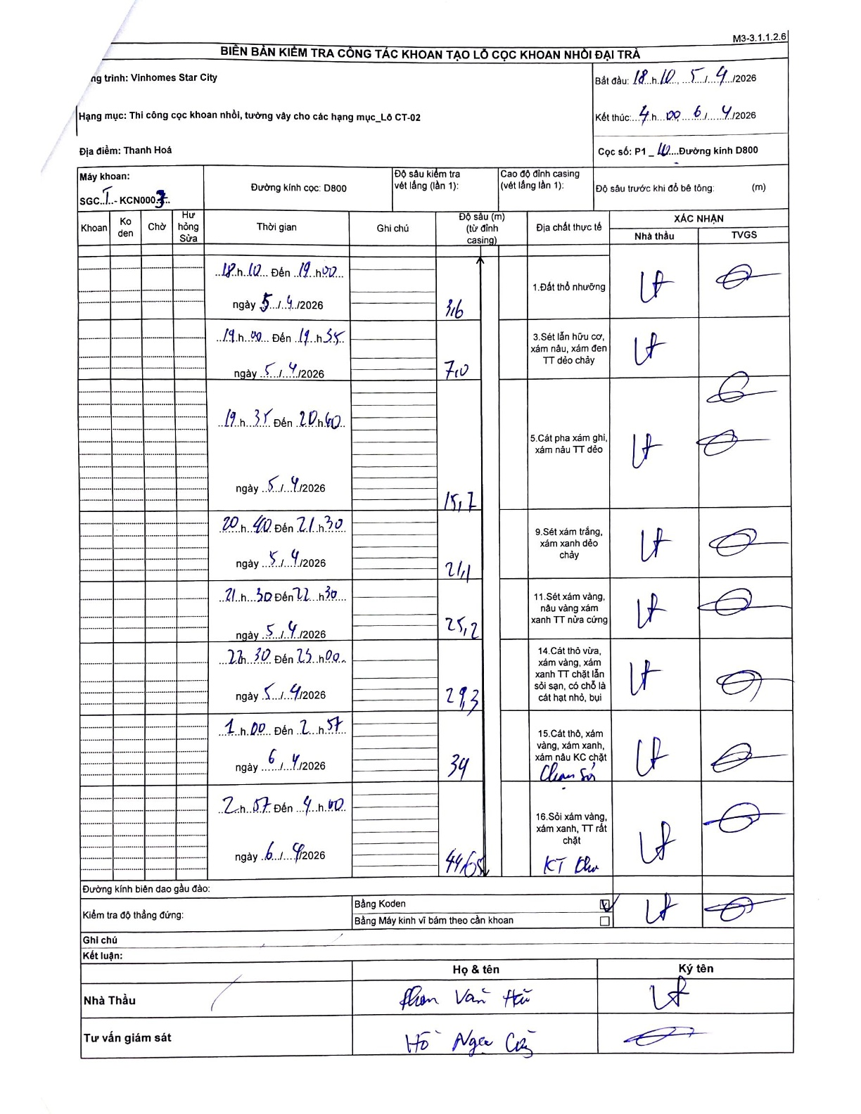
Dự án | Star City Thanh Hóa
Hạng mục | Thi công cọc khoan nhồi, tường vây cho các hạng mục_Lô CT-02
Tên bộ phận | Lô CT-02
Số hiệu cọc | P1-10
Tên Máy khoan | SGCT-KCN0003
Đường kính | D800
Bắt đầu thi công | 18:10 05/04/2026
Kết thúc thi công | 04:00 06/04/2026

Địa chất TT | Đường kính | Mô tả lớp thiết kế | Từ (h) | Đến (h) | Cao độ từ | Cao độ đến | T.Gian (h) | Dài (m) | V (m/h) | Ghi chú
1. Đất thổ nhưỡng | D800 | Đất thổ nhưỡng | 18:10 05/04/2026 | 19:00 05/04/2026 | -0.71 | -3.6 | 0.83 | 2.89 | 3.47 | Casing elevation used as starting reference
2 | D800 | Sét lẫn hữu cơ, xám nâu, xám đen TT dẻo chảy | 19:00 05/04/2026 | 19:35 05/04/2026 | -3.6 | -7 | 0.58 | 3.4 | 5.83
3 | D800 | Cát pha xám ghi, xám nâu TT dẻo | 19:35 05/04/2026 | 20:40 05/04/2026 | -7 | -15.7 | 1.08 | 8.7 | 8.03
4 | D800 | Sét xám trắng, xám xanh dẻo chảy | 20:40 05/04/2026 | 21:30 05/04/2026 | -15.7 | -21.1 | 0.83 | 5.4 | 6.48
5 | D800 | Sét xám vàng, nâu vàng xám xanh TT nửa cứng | 21:30 05/04/2026 | 22:30 05/04/2026 | -21.1 | -25.2 | 1 | 4.1 | 4.1
6 | D800 | Cát thô vừa, xám vàng, xám xanh TT chặt lẫn sỏi sạn, có chỗ là cát hạt nhỏ, bụi | 22:30 05/04/2026 | 23:00 05/04/2026 | -25.2 | -29.3 | 0.5 | 4.1 | 8.2
7 | D800 | Cát thô, xám vàng, xám xanh, xám nâu KC chặt (chạm sỏi) | 01:00 06/04/2026 | 02:57 06/04/2026 | -29.3 | -34 | 1.95 | 4.7 | 2.41
8 | D800 | Sỏi xám vàng, xám xanh, TT rất chặt (KT Khoan) | 02:57 06/04/2026 | 04:00 06/04/2026 | -34 | -44.6 | 1.05 | 10.6 | 10.1

ẢNH BIÊN BẢN GỐC

